关系图
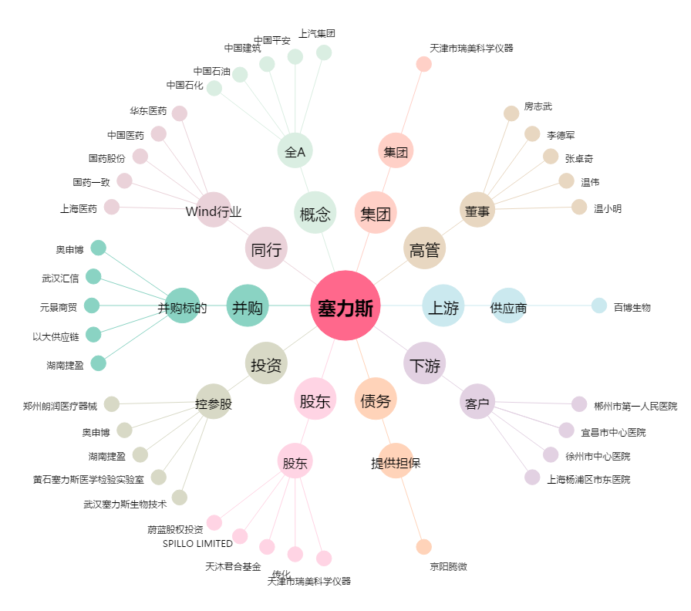
塞力斯[603716.SH] - 关系概览图

